Layout
P1: Màn hình danh sách
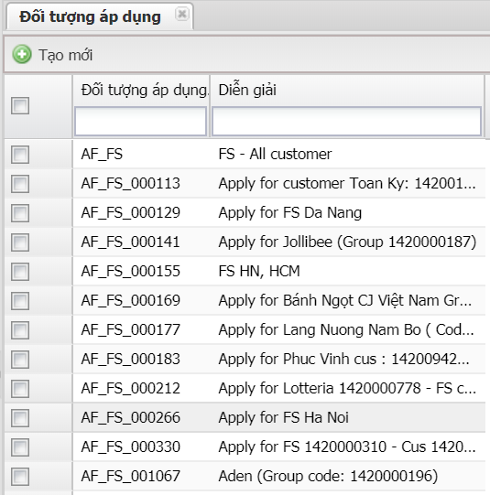

P1: Màn hình định nghĩa đối tượng áp dụng

Màn hình chi tiết đối tượng áp dụng

